スポンサー公告
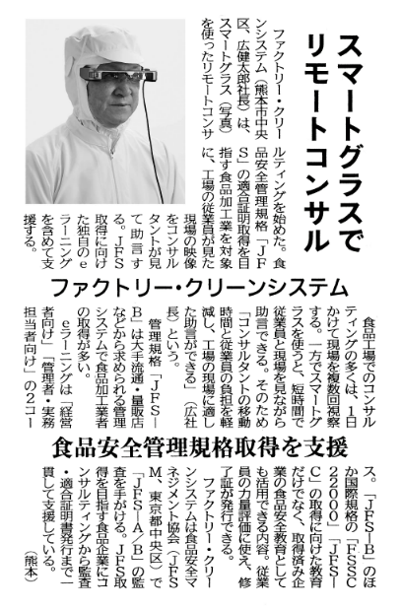
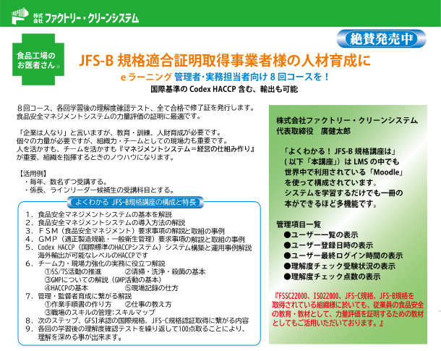
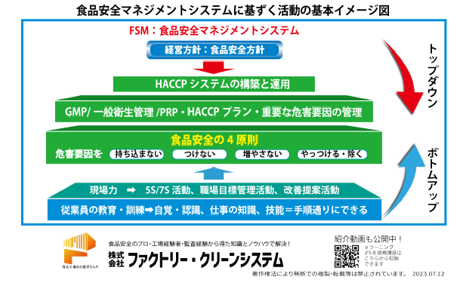
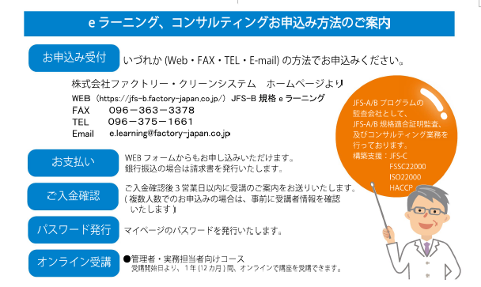
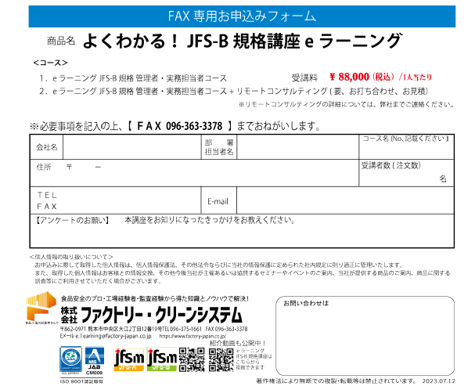

30 ノロウイルス関連情報
ノロウイルス指数平年同等 散発事故発生 |  |  |  |  |  |  |  | 出典:東京都感染症情報センター
 |  |  |  |  |  |  |  | （最近５年間の週値の比較） ノロウイルスの感染周期は4年ですね 前回は2018年

東京都は レベル 2 全国平均 (レベル2) 3.26

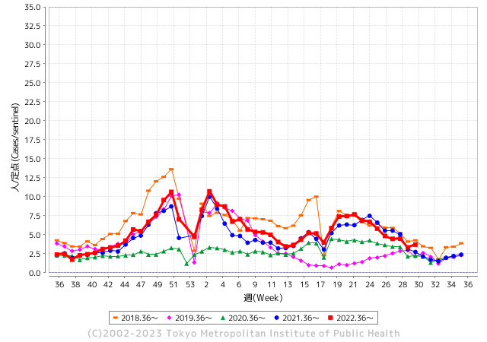
散発事故事例の報告例年より増加している。

 |  |  |  |  |  |  |  |  |  |  |  | レベル5

 |  |  |  |  |  |  |  |  |  |  |  | レベル4

 |  |  |  |  |  |  |  |  |  |  |  | レベル3

 |  |  |  |  |  |  |  |  |  |  |  | レベル2
GⅡ 29週 0例 |  |  |  |  | GⅡ 30週 0例 |  |  |  |  |  |  | レベル1
地方衛生研究所情報 |  |  | 傾向 |  | 出典：地方衛生研究所ネットワーク
★数年間で二番目に高い比率でノロウイルス終息か |  |  |  |  |  |  |  | http://idsc.tokyo-eiken.go.jp/diseases/gastro/gastro/
 |  |  |  | 流行警報 | 警戒警報
 | 2023-08-06 |  | 低散発 | 定点観測値 |  | ▲:減少 | 今週のニュース（Noroｖｉｒｕｓ） (7/31-8/06)
先週
今週
都道府県名 | 流行 ☆増加 ★減少☆★1つで約1ポイント |  |  | 2023/29週 | 2023/30週 | 対前週 | 大量発症事故（業種／内容） 今週 , 先週 |  |  |  | ニュースソース | 日時
北海道 | ☆ |  |  | 1.58 | 1.63 | 0.05 |  |  |  |  |  |  | 北海道
青森県 | ☆ |  |  | 2.18 | 2.39 | 0.21 |  |  |  |  |  |  | 青森県
岩手県 | ★ |  |  | 3.54 | 3.38 | ▲ 0.16 |  |  |  |  |  |  | 岩手県
宮城県 | ★ |  |  | 2.44 | 2.02 | ▲ 0.42 |  |  |  |  |  |  | 宮城県
秋田県 | ☆ |  |  | 1.38 | 1.74 | 0.36 |  |  |  |  |  |  | 秋田県
山形県 | ★ |  |  | 2.54 | 1.32 | ▲ 1.22 |  |  |  |  |  |  | 山形県
福島県 | ☆ |  |  | 1.37 | 1.63 | 0.26 |  |  |  |  |  |  | 福島県
茨城県 | ★ |  |  | 3.49 | 3.2 | ▲ 0.29 | 水戸市は二十六日、私立の認可保育園「千波保育園」で園児と職員五十人がノロウイルスによる感染性胃腸炎に感染したと発表した。重症者や入院者はおらず、全員快方に向かっているという。 市によると、二十日から二十五日までにゼロ歳から五歳までの園児四十七人と職員三人に嘔吐（おうと）や下痢などの症状がみられた。水戸市保健所で園児四人、職員二人の便を検査したところ全員からノロウイルスが検出された。 |  |  |  | 東京新聞 | 2023-07-27 | 茨城県
栃木県 | ☆ |  |  | 0.81 | 1.77 | 0.96 |  |  |  |  |  |  | 栃木県
群馬県 | ☆ |  |  | 3.72 | 3.91 | 0.19 |  |  |  |  |  |  | 群馬県
埼玉県 | ☆ |  |  | 4.56 | 4.66 | 0.10 |  |  |  |  |  |  | 埼玉県
千葉県 | ☆ |  |  | 3.81 | 3.89 | 0.08 |  |  |  |  |  |  | 千葉県
東京都 | ☆ |  |  | 3.33 | 3.7 | 0.37 | JR東京駅前の商業施設「KITTE丸の内」にある飲食店で11人の被害を出す食中毒事故が発生したとして、飲食店を運営するJR東日本クロスステーションが7月25日に謝罪しました。 |  |  |  | JR告知 | 2023-07-26 | 東京都
神奈川県 | ☆ |  |  | 2.79 | 3.09 | 0.30 |  |  |  |  |  |  | 神奈川県
新潟県 | ★ |  |  | 4.17 | 3.85 | ▲ 0.32 |  |  |  |  |  |  | 新潟県
富山県 | ☆ |  |  | 3.34 | 3.45 | 0.11 |  |  |  |  |  |  | 富山県
石川県 | ☆ |  |  | 3.97 | 4.41 | 0.44 |  |  |  |  |  |  | 石川県
福井県 | ★ |  |  | 3.28 | 3.08 | ▲ 0.20 |  |  |  |  |  |  | 福井県
山梨県 | ☆ |  |  | 2.92 | 3.04 | 0.12 |  |  |  |  |  |  | 山梨県
長野県 | ☆ |  |  | 3.22 | 3.37 | 0.15 |  |  |  |  |  |  | 長野県
岐阜県 | ☆ |  |  | 2.51 | 2.53 | 0.02 |  |  |  |  |  |  | 岐阜県
静岡県 | ☆ |  |  | 2.79 | 2.84 | 0.05 |  |  |  |  |  |  | 静岡県
愛知県 | ☆ |  |  | 2.27 | 2.81 | 0.54 |  |  |  |  |  |  | 愛知県
三重県 | ☆ |  |  | 3.8 | 3.96 | 0.16 |  |  |  |  |  |  | 三重県
滋賀県 | - |  |  | 2.39 | 2.39 | 0.00 |  |  |  |  |  |  | 滋賀県
京都府 | ★ |  |  | 2.12 | 2.08 | ▲ 0.04 |  |  |  |  |  |  | 京都府
大阪府 | ☆ |  |  | 2.75 | 2.96 | 0.21 |  |  |  |  |  |  | 大阪府
兵庫県 | ★ |  |  | 3.73 | 3.54 | ▲ 0.19 |  |  |  |  |  |  | 兵庫県
奈良県 | ☆ |  |  | 2.74 | 2.85 | 0.11 |  |  |  |  |  |  | 奈良県
和歌山県 | ☆ |  |  | 1.97 | 3.23 | 1.26 |  |  |  |  |  |  | 和歌山県
鳥取県 | ★ |  |  | 4.16 | 3.63 | ▲ 0.53 |  |  |  |  |  |  | 鳥取県
島根県 | ☆ |  |  | 4.04 | 4.3 | 0.26 |  |  |  |  |  |  | 島根県
岡山県 | ★ |  |  | 3.67 | 3.2 | ▲ 0.47 |  |  |  |  |  |  | 岡山県
広島県 | ★ |  |  | 3.77 | 3.6 | ▲ 0.17 |  |  |  |  |  |  | 広島県
山口県 | ☆ |  |  | 2.81 | 3.56 | 0.75 |  |  |  |  |  |  | 山口県
徳島県 | ☆ |  |  | 2.09 | 2.83 | 0.74 |  |  |  |  |  |  | 徳島県
香川県 | ★ |  |  | 3.39 | 3.18 | ▲ 0.21 |  |  |  |  |  |  | 香川県
愛媛県 | ☆ |  |  | 4.54 | 5.41 | 0.87 |  |  |  |  |  |  | 愛媛県
高知県 | ★ |  |  | 2.08 | 1.81 | ▲ 0.27 |  |  |  |  |  |  | 高知県
福岡県 | ☆ |  |  | 4 | 4.13 | 0.13 |  |  |  |  |  |  | 福岡県
佐賀県 | ☆ |  |  | 1.57 | 2.22 | 0.65 |  |  |  |  |  |  | 佐賀県
長崎県 | ☆ |  |  | 1.75 | 2.25 | 0.50 |  |  |  |  |  |  | 長崎県
熊本県 | ★ |  |  | 5.14 | 3.86 | ▲ 1.28 |  |  |  |  |  |  | 熊本県
大分県 | ☆ |  |  | 7 | 7.58 | 0.58 |  |  |  |  |  |  | 大分県
宮崎県 | ☆☆ |  |  | 3.58 | 5.33 | 1.75 |  |  |  |  |  |  | 宮崎県
鹿児島県 | ☆ |  |  | 2.58 | 3.21 | 0.63 |  |  |  |  |  |  | 鹿児島県
沖縄県 | ☆ |  |  | 2.39 | 3.03 | 0.64 |  |  |  |  |  |  | 沖縄県
全国 | ☆ |  |  | 3.09 | 3.26 | 0.17
 |  |  |  |  |  |  |  |  |  |  | 0 | 0
 |  |  |  | 今週 |  |  | 管理レベル「2」
 |  | 先週に比べて全国平均は |  |  |  | 3.26 | ：先週より | 0.17
 |  | 東京都は |  |  |  | 3.70 | ：先週より | 0.37
 |  | 最高指数は |  |  | 大分県 | 7.58 | 全国で10.00を超える都道府県数は |  | 0ヶ所 | 増減 | 0

2 | 9-10月、4月以降 施設の所在市町村で流行・ 食中毒が報告される 定点観測値が5.00前後 |  |  |  |  | 【情報共有】 週間・情報収集/情報は毎週確認する 【常設】 嘔吐物処理セットの配備 【体調管理】従業員の健康状況を徹底し、不良者は調理・加工ラインより外す

29 衛生訓話

毎週 ひとつ 覚えていきましょう
今週のお題 (調理室や製造室の天井から水滴が落ちていませんか？)
せっかくの調理品や製造食品が汚染されていませんか ! 天井は意外に汚れています。
↓ 職場の先輩は以下のことを理解して わかり易く 指導しましょう ↓
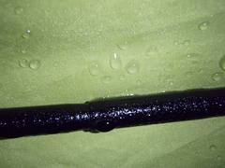
 |  | ★天井からの水滴は、環境中の埃や汚れを含んでいます。ただこうした 調査結果は、ほとんど報告されていません。たまたま全国食品衛生監視員研修会発表資料を見ていたら目に留まったので紹介します。 ★調査した製麺室の天井水滴から一般生菌数1.1×106個/ml、 他に大腸菌群も確認されました。別の例でも一般生菌数 102-104個/mlが確認されました。 ただし食中毒菌や感染性の強い病原菌は認められませんでした。 ★せっかく製造した調理、加工品に汚れを含んだ水滴を付けてはいけません。 ★慢性的に天井に水滴が付くということはカビの発生にもつながります。各衛生規範、衛生マニュアルにも施設の天井清掃 (定期的、月一回以上など)が求められています。

 | ★天井や壁に水滴が付くことには原因があります。 空気中に飽和状態以上の水分がある場合には、結露(水滴)となります。 ★必要以上に水を使っていませんか。 ・床には洗い水が常時流されていませんか? ・蒸したり湯煎した水蒸気を、そのまま部屋に放出していませんか? ・冷房を循環させずに特定の場所に当てていませんか? ・冷やされた場所に暖かい蒸気が立ち上っていませんか? ★機械や床を洗浄したら、早めに除湿器や扇風機で乾燥させてください。 ★慢性的な水滴には、カバーの設置、換気扇の能力増強、傾斜型天井、結露防止断熱材などの採用を検討してください。

30 感染症統計
届出感染症 第三類 腸管出血性大腸菌 |  |  |  |  |  |  |  |  |  |  |  |  |  | 届出感染症 第三類 細菌性赤痢菌
全国 報告数推移 医療機関からの届出数 |  |  |  |  |  |  |  |  |  |  |  |  |  | 全国 報告数推移 届出患者数（人）
 | 1月 | 2月 | 3月 | 4月 | 5月 | 6月 | 7月 | 8月 | 9月 | 10月 | 11月 | 12月 | 合計 |  | 1月 | 2月 | 3月 | 4月 | 5月 | 6月 | 7月 | 8月 | 9月 | 10月 | 11月 | 12月 | 合計
12-21年月平均 | 68 | 56 | 67 | 103 | 188 | 415 | 606 | 875 | 565 | 364 | 207 | 135 | 3,640 | 12-21年月平均 | 8 | 9 | 13 | 7 | 9 | 9 | 8 | 12 | 10 | 20 | 12 | 12 | 131
 |  |  |  |  |  |  | 今週 |  |  |  |  |  |  |  |  |  |  |  |  |  | 今週
 |  |  |  |  |  |  | 238 |  |  |  |  |  |  |  |  |  |  |  |  |  | 0
2023年 | 82 | 62 | 99 | 112 | 224 | 524 | 509 |  |  |  |  |  |  | 2023年 | 1 | 1 | 4 | 2 | 2 | 7 | 6
2022年 | 81 | 39 | 72 | 89 | 258 | 416 | 554 | 568 | 578 | 337 | 169 | 168 | 3,329 | 2022年 | 0 | 5 | 4 | 1 | 1 | 1 | 1 | 1 | 0 | 0 | 0 | 2 | 16
2021年 | 81 | 48 | 71 | 128 | 171 | 350 | 569 | 553 | 458 | 306 | 220 | 229 | 3,184 | 2021年 | 1 | 2 | 1 | 0 | 0 | 0 | 1 | 1 | 0 | 1 | 0 | 0 | 7
2020年 | 112 | 85 | 60 | 97 | 95 | 305 | 544 | 449 | 475 | 505 | 219 | 98 | 3,044 | 2020年 | 16 | 1 | 19 | 3 | 13 | 1 | 2 | 2 | 0 | 24 | 4 | 2 | 87
2019年 | 84 | 100 | 77 | 80 | 236 | 438 | 631 | 752 | 523 | 427 | 253 | 136 | 3,737 | 2019年 | 7 | 7 | 13 | 3 | 8 | 11 | 5 | 11 | 9 | 9 | 20 | 37 | 140
2018年10月3日、山梨県内の宿坊を利用した2グループ42名が赤痢にかかりました。使用水や従事者からは赤痢菌が検出されておらず現在のところ感染源は不明です。
2018年 | 41 | 44 | 67 | 103 | 311 | 415 | 539 | 1,165 | 534 | 297 | 205 | 92 | 3,813 | 2018年 | 9 | 22 | 18 | 9 | 21 | 14 | 6 | 13 | 7 | 81 | 31 | 37 | 268
埼玉県と群馬県の総菜店で販売されたポテトサラダを食べた人が腸管出血性大腸菌O157に感染した、という集団食中毒に関するニュースが2017年8月21日以降、新聞やテレビで取り上げられました。
2017年 | 57 | 35 | 95 | 112 | 131 | 340 | 483 | 1339 | 614 | 349 | 236 | 68 | 3,859 | 2017年 | 19 | 12 | 8 | 12 | 7 | 15 | 16 | 12 | 16 | 6 | 12 | 6 | 141
2016年 | 68 | 42 | 44 | 75 | 135 | 448 | 507 | 808 | 795 | 313 | 246 | 143 | 3,624 | 2016年 | 9 | 16 | 12 | 6 | 7 | 14 | 9 | 14 | 9 | 9 | 8 | 7 | 120
2011年8月に外食チェーン店が原因とされた赤痢菌Shigella sonneiの広域集団感染事例が青森県、宮城県、山形県、福島県において発生した。本事例は、それとほぼ同時期に発生しておりその関連性が強く疑われた事例である。
※2023年 第30週（7/24～7/30） 現在 |  |  |  |  |  |  |  |  |  |  |  |  |  | ※2023年 第30週（7/24～7/30） 現在

 | 腸管出血性大腸菌 |  | 平年並み |  |  |  |  |  |  |  |  |  |  |  | 赤痢 | 増加中 注意!
Ｈ２９／８月は非常に多かった

腸管出血性大腸菌
 | 2023年 | 2022年 | 2021年 | 2020年 | 2019年 | 2018年 | 2017年 | 2016年 | 2015年
 | 82 | 81 | 81 | 112 | 84 | 41 | 57 | 68
 | 62 | 39 | 48 | 85 | 100 | 44 | 35 | 42
 | 99 | 72 | 71 | 60 | 77 | 67 | 95 | 44
 | 112 | 89 | 128 | 97 | 80 | 103 | 112 | 75
 | 224 | 258 | 171 | 95 | 236 | 311 | 131 | 135
 | 524 | 416 | 350 | 305 | 438 | 415 | 340 | 448
 | 509 | 554 | 569 | 544 | 631 | 539 | 483 | 507
 |  | 568 | 553 | 449 | 752 | 1,165 | 1,339 | 808
 | 0 | 578 | 458 | 475 | 523 | 534 | 614 | 795
 |  | 337 | 306 | 505 | 427 | 297 | 349 | 313
 |  | 169 | 220 | 219 | 253 | 205 | 236 | 246
 |  | 168 | 229 | 98 | 136 | 92 | 68 | 143
細菌性赤痢菌
 | 2023年 | 2022年 | 2021年 | 2020年 | 2019年 | 2018年 | 2017年 | 2016年
 | 1 | 0 | 1 | 16 | 7 | 9 | 19 | 9
 | 1 | 5 | 2 | 1 | 7 | 22 | 12 | 16
 | 4 | 4 | 1 | 19 | 13 | 18 | 8 | 12
 | 2 | 1 | 0 | 3 | 3 | 9 | 12 | 6
 | 2 | 1 | 0 | 13 | 8 | 21 | 7 | 7
 | 7 | 1 | 0 | 1 | 11 | 14 | 15 | 14
 | 6 | 1 | 1 | 2 | 5 | 6 | 16 | 9
 |  | 1 | 1 | 2 | 11 | 13 | 12 | 14
 |  | 0 | 0 | 0 | 9 | 7 | 16 | 9
 |  | 0 | 1 | 24 | 9 | 81 | 6 | 9
 |  | 0 | 0 | 4 | 20 | 31 | 12 | 8
 |  | 2 | 0 | 2 | 37 | 37 | 6 | 7

コロナ５類移行に伴う 人の往来の増加、会食機会の増加。 食肉原材不足から 衛生度合いの低い原材料の市場への放出?

※2023年 第11週（3/13～3/19） 現在

 |  |  |  |  |  |  |  |  |  |  |  |  |  |  | 腸管系感染症は新型コロナウイルス予防の手洗い、手指消毒で
 |  |  |  |  |  |  |  |  |  |  |  |  |  |  | 圧倒的に感染防御できている

29 感染症情報
2023年 第28週（7月10日〜 7月16日）
1類感染症 | 報告なし
2類感染症 | 結核例 212
指定感染症 新型コロナウイルス感染症 | 厚生労働省：国内の発生状況など https://www.mhlw.go.jp/stf/covid-19/kokunainohasseijoukyou.html#h2_1 厚生労働省：データからわかる－新型コロナウイルス感染症情報－ https：//covid19.mhlw.go.jp/
 | https://www.mhlw.go.jp/stf/covid-19/kokunainohasseijoukyou.html#h2_1
 | 厚生労働省：データからわかる－新型コロナウイルス感染症情報－
 | https：//covid19.mhlw.go.jp/
3類感染症 細菌性赤痢2例 | 細菌性赤痢2例 菌種：S. sonnei（D群）2例＿感染地域：インド2例
腸管出血性大腸菌感染症 | 腸管出血性大腸菌感染症100例（有症者70例、うちHUS なし） 感染地域：国内83例、韓国2例、国内・国外不明15例 国内の感染地域：‌兵庫県7例、大阪府6例、香川県5例、北海道4例、東京都4例、神奈川県4例、群馬県3例、千葉県3例、愛知県3例、広島県3例、福岡県3例、鹿児島県3例、秋田県2例、山形県2例、 栃木県2例、新潟県2例、和歌山県2例、青森県1例、宮城県1例、埼玉県1例、長野県1例、岐阜県1例、三重県1例、京都府1例、島根県1例、徳島県1例、佐賀県1例、大分県1例、大阪府/兵庫県1例、 国内（都道府県不明）13例 4類感染症 E型肝炎7例 感染地域（感染源）：‌北海道1例（不明）、茨城県1例（不明）、群馬 県1例（不明）、千葉県1例（馬刺し）、東京都 1例（不明）、神奈川県/静岡県1例（不明）、 国内（都道府県不明）1例（不明）
 | 年齢群：‌1歳（3例）、2歳（3例）、3歳（3例）、4歳（4例）、5歳（1例）、6歳（1例）、 歳（1例）、9歳（1例）、10代（16例）、20代（24例）、30代（12例）、40代（4例）、 50代（14例）、60代（6例）、70代（4例）、80代（3例） | 血清群・毒素型：‌O157 VT2（33例）、O157 VT1・VT2（20例）、O157 VT1（4例）、O111 VT1・VT2（3例）、 O26 VT1（3例）、O103 VT1（2例）、O91 VT1（2例）、O121 VT2（1例）、O136 VT1（1例）、O145 VT2（1例）、O8 VT2（1例）、その他・不明（29例） 累積報告数：1,475例（有症者983例、うちHUS 23例．死亡2例）
腸チフス | 腸チフス1例 感染地域：バングラデシュ
４類感染症 | E型肝炎7例 感染地域（感染源）：‌北海道1例（不明）、茨城県1例（不明）、群馬 県1例（不明）、千葉県1例（馬刺し）、東京都1例（不明）、 神奈川県/静岡県1例（不明）、国内（都道府県不明）1例（不明） A型肝炎2例 感染地域：北海道1例、国内（都道府県不明）1例 | レジオネラ症55例（肺炎型52例、ポンティアック型1例、無症状病原体保有者2例） 感染地域：‌宮城県4例、兵庫県4例、広島県4例、富山県3例、秋田県2例、福島県2例、千葉県2例、東京都2例、 新潟県2例、岐阜県2例、静岡県2例、岡山県2例、福岡県2例、北海道1例、山形県1例、群馬県1例、福井県1例、 長野県1例、三重県1例、大阪府1例、山口県1例、徳島県1例、香川県1例、長崎県1例、熊本県1例、大分県1例、 鹿児島県1例、青森県/岩手県1例、国内（都道府県不明）1例、国内・国外不明6例 年齢群：‌30代（1例）、40代（4例）、50代（8例）、60代（17例）、70代（14例）、80代（10例）、90代以上（1例） 累積報告数：1,168例
5類感染症 | アメーバ赤痢8例（腸管アメーバ症8例） 感染地域：‌東京都1例、愛知県1例、兵庫県1例、福岡県1例、沖縄県1例、国内（都道府県不明）2例、国内・国外不明1例 感染経路：‌性的接触2例（同性間1例、異性間・同性間不明1例）、経口感染1例、その他・不明5例

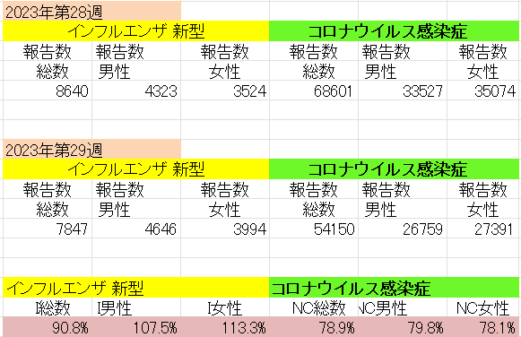
インフルエンザ と 新型コロナ

新型コロナウイルス感染症が初めて前週より減少始める
 |  | 対前週 インフルエンザ 10.8%減少 新型コロナウイルス 21.1%減少

